P. Rendimiento
Tandas por día (tandas/dia) | 66 | Jornada (h) | Unidades por tanda |  | Unidades por tanda | Un por lote |  | Tandas por lote
Dias de turnos (turnos/lote) | 5 | 7 | Motos | 8 | 528 | 2640 |  | 330
Lote en tandas (tandas/lote) | 330 | 198 | Barcos | 7 | 462 | 2310
 |  |  | Casas | 5 | 330 | 1650
Takt | 19.090909091 |  |  | Unidades tanda | 1320 | 6600 | Q(un/lote)

Indicadores | Valor |  |  | PC | 6641.509434 |  | U | 19.875%
Tsu (min/lote) | 0.00 | Se asume un suministro constante |  | n | 1
Tc (min/un) | 0.36 | Turnos |  | S | 5
Tb (min/lote) | 2385.00 | 5.0 |  | H | 8
Tp (min/un) | 0.36
Rp (un/hora) | 16603.77%
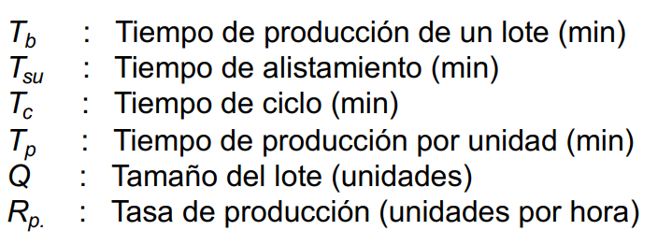

 |  |  | PENDIENTE WIP - VSM

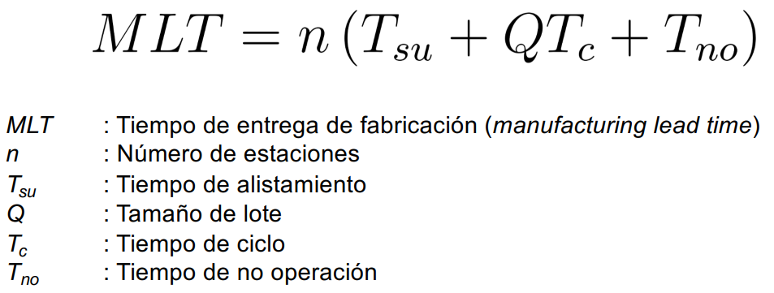
MLT (min) | 6237 | 4.33125
Tno (min) | 3852 | Tiempo entre turnos

